캐릭터 설명 & 스킬 설명
NO. | 캐릭터 | 직업 | 스킬이름 | 역할 분류 | 스킬 효과 | 개발 완료 | 아이콘
1 | 엠버 | 학생 | 욕심쟁이 | 유틸형 | (PASSIVE) 이동속도 + 30%로 이동합니다. 정제소와 재련소의 아이템을 상대팀에게 뺏기지 않습니다 스킬 유지 시간 10초 쿨타임 60초 | O | 
2 | 체리 | 기타리스트 | 모두 함께 댄스 | 유틸형 | 기타를 쳐서 범위 안에 들어와있던 캐릭터들에게 다음의 효과를 줍니다. 같은 팀 점령 지점 : 미션 쿨 타임 30% 감소 상대 팀 점령 지점 : 미션 쿨 타임 50% 증가 효과 지속 시간 : 1일 쿨타임 : (효과가 모두 발동된 후) 4일 |  | 
3 | 사수 | 양궁선수 | 목표 발견 | 유틸형 | 구역이 20초간 아무에게도 점령되지 않았다면 맵에 표시가 됩니다. 본인팀 로비에서 맵을 확인하면 팀 로그에 점령되지 않은 곳을 알려줍니다.
4 | 원송이 | 사육사 | 원숭이 펫 | 지원형 | (PASSIVE) 사육하던 원숭이를 펫으로 데리고 다닙니다. 원숭이의 인벤토리도 사용할 수 있습니다. 원숭이도 0.5인원수로 포함시킬 수 있습니다. 쿨타임 : 5일 |  | 
5 | 레이 | 검도선수 | 머리 깨기 싸움 걸기 | 공격형 | 스킬을 당하면 5초간 머리가 아파 기절합니다. 쿨타임 : 30초 범위 내에 있는 적들을 도발하여 싸움을 겁니다. (도발 시 적들이 2초동안 레이에게 끌어당겨집니다.) |  | 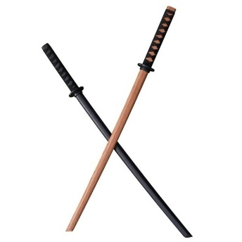
6 | 이안 | 의사 | 디퍼프 해제 | 지원형 | 팀원들이 당한 모든 디버프를 해제합니다. 쿨타임 15초 | O | 
7 | 조슈아 | 경찰 | 체포 | 공격형 | 범위 내에 있는 적들을 모두 체포합니다. 스킬에 걸린 적들은 모두 속박상태에 걸립니다. 속박상태에서는 움직일 수는 없지만 스킬은 사용가능합니다. 속박 지속 시간 : 10초 쿨타임 : 60초 5명을 속박시키면 자기팀 로비에서 바리게이트로 스킬을 교체할 수 있습니다. 적 팀은 바리게이트 사이를 이동할 수 없습니다. 바리게이트 지속 시간 40초 쿨타임 : (바리게이트가 사라진 후) 60초 |  |  
8 | 랜디 | 래퍼 | 디스랩 | 공격형 | 디스랩을 하며 적팀의 미션 수행을 한번 끊을 수 있습니다. 쿨타임 : 60초 | O | 
9 | 앤더 | 테러리스트 | 테러 | 공격형 | 덫을 사용하여 상대팀의 이동을 방해합니다. 덫 사용 쿨타임 : 80초 덫을 10회 사용하면 상대편 배에 불을 지를 수 있습니다. (불을 지르면 배에 있는 재료들이 20초당 하나씩 사라집니다.) 방화 쿨타임 : (불을 지른 순간부터) 100초 | O (테스트 X)
10 | 사이먼 | 도둑 | 도둑질 | 유틸형 | 상대편의 배에 들어가 상대가 모은 재료들중 한 종류의 아이템을 뺴온다. 쿨타임 : (상대편의 배를 나왔을 때부터) 30초 |  | 
11 | 레옹 | 마술사 | 공간이동 | 유틸형 | 순간이동 원 안의 공간 어디든 순간이동 할 수 있습니다. 쿨타임 : 40초 |  | 
12 | 기온 | 연구원 | 끈끈이 설치 | 유틸형 | 밟으면 속도가 60% 감소하는 끈끈이를 설치합니다. 쿨타임 : 40초 |  | 
13
14
15
16
17
18

스킬 참고 이미지
NO. | 캐릭터 이름 | 참고 이미지
1 | 엠버 | 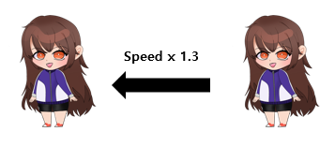
2 | 체리 | 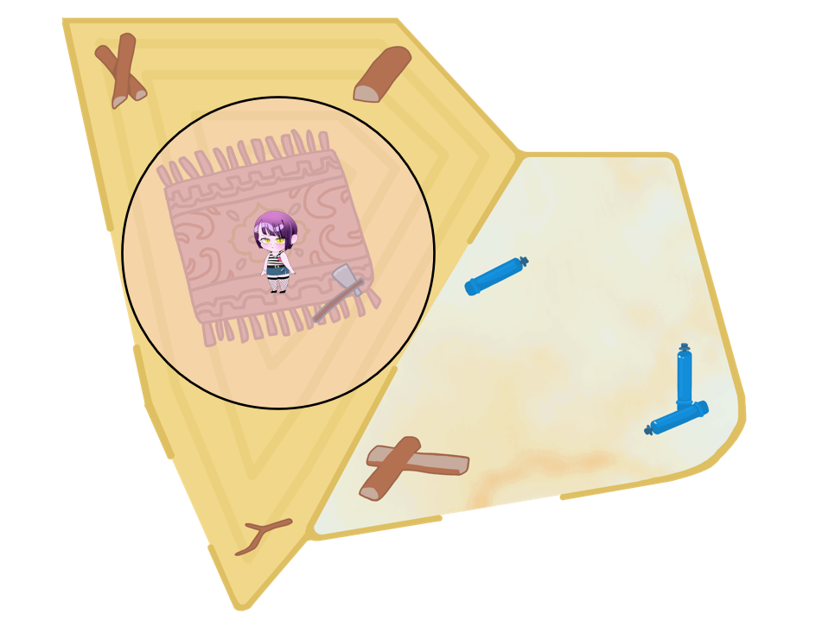
화살이 사거리만큼 날아가면 삭제
3 | 사수 | 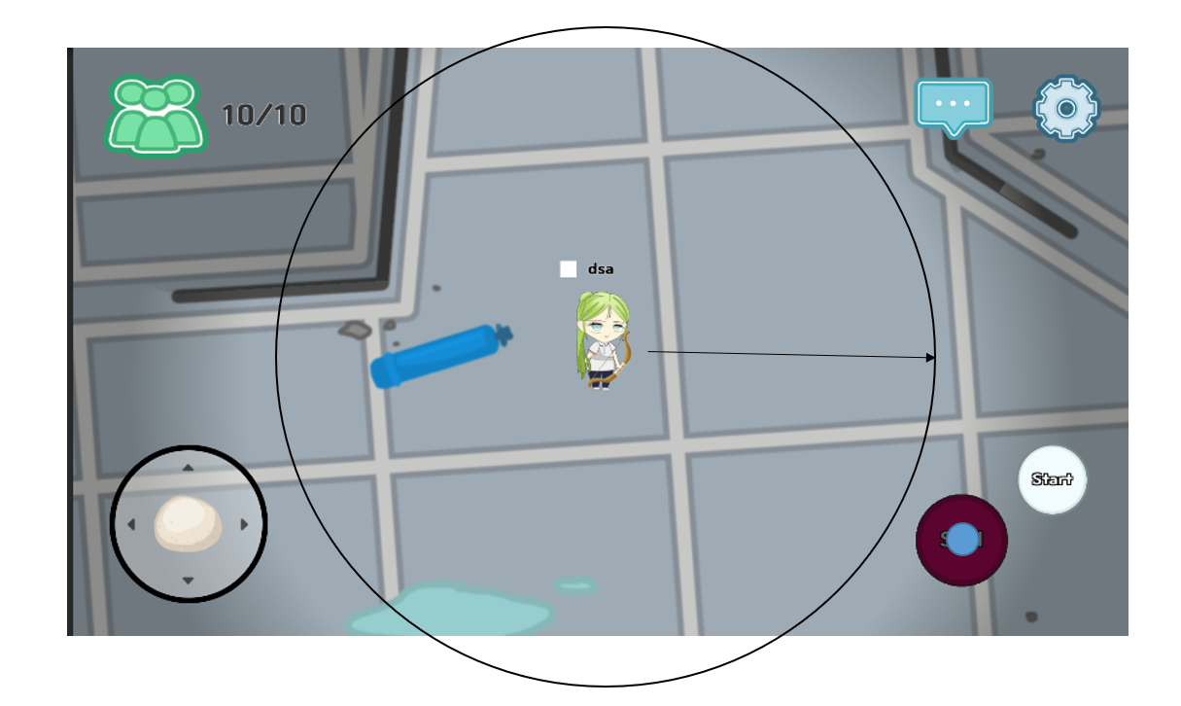
4 | 원송이 | 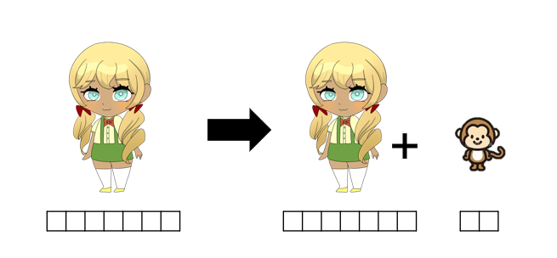
5 | 레이 | 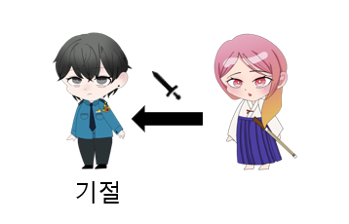
6 | 이안 | 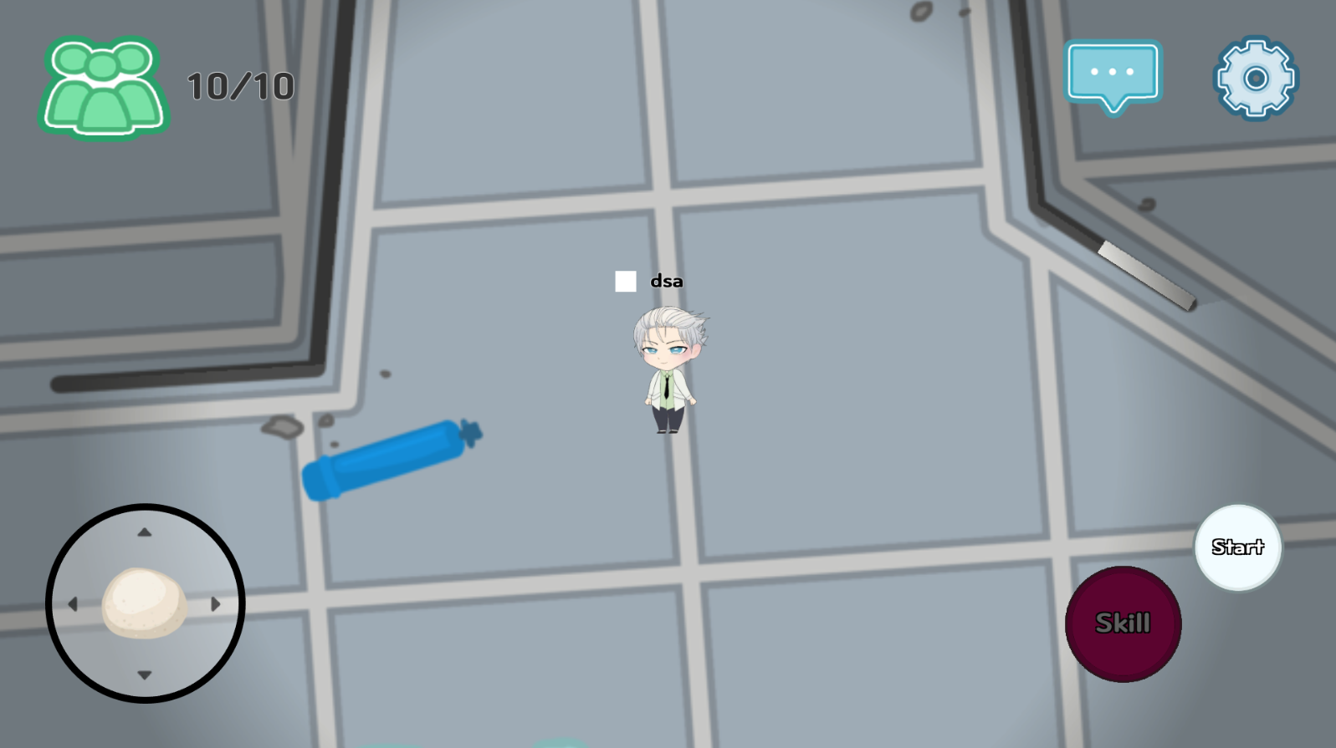 
7 | 조슈아 | 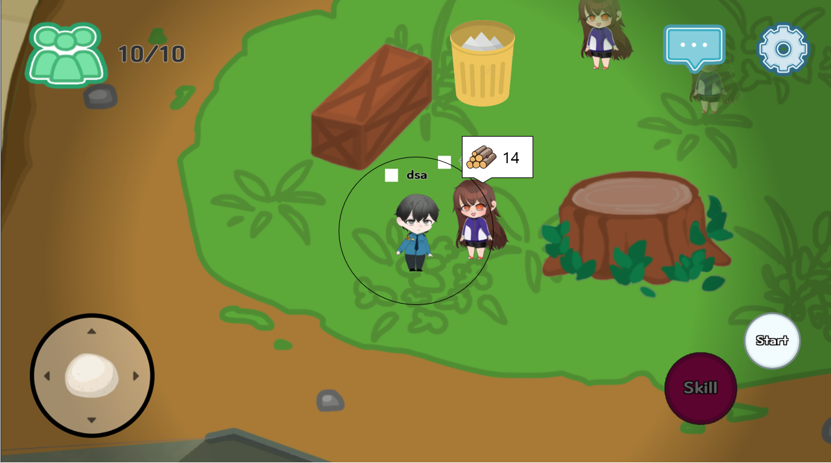
8 | 랜디 | 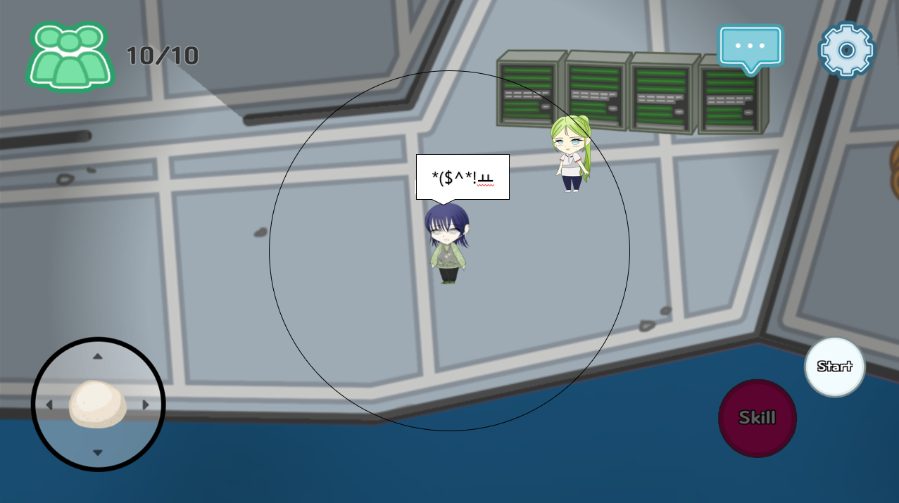
9
10
11 |  | 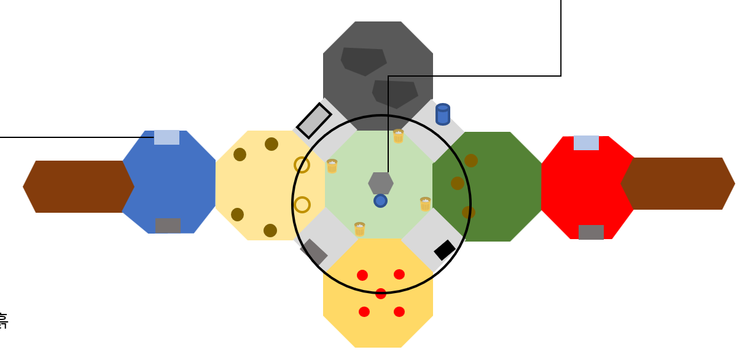
12

